Hoja1
 | Ejercicio 7: Interpolación por diferencias de Newton.

 | Alexis Palomares Olegario.

 | 16 de marzo del 2021.

 | Próposito: Aplicar el método de interpolación de diferencias de Newton para estimar valores desconocidos a partir de una tabla de datos equidistantes.

 | i | xi | f(xi) | Df(xi) | D2f(xi) | D3f(xi) | D4f(xi)
 | 0 | 50 | 24.94 | 5.17 | 0.77 | 0.08 | 0.01
 | 1 | 60 | 30.11 | 5.94 | 0.85 | 0.09
 | 2 | 70 | 36.05 | 6.79 | 0.94
 | 3 | 80 | 42.84 | 7.73
 | 4 | 90 | 50.57

 |  |  |  | x= | 57
 |  |  |  | h= | 10
 |  |  |  | s= | 0.7

 | Aproximación de 57 por Newton progresivo
 | P1(57)= | 28.559000
 | P2(57)= | -0.080850 | 28.478150
 | P3(57)= | 0.003640 |  | 28.481790

 | El valor más acertado para una presi+on de 57 es 28.481790

 | i | xi | f(xi) | Df(xi) | D2f(xi) | D3f(xi) | D4f(xi)
 | 0 | 60 | 30.11 | 5.94 | 0.85 | 0.09 | -0.03
 | 1 | 70 | 36.05 | 6.79 | 0.94 | 0.06
 | 2 | 80 | 42.84 | 7.73 | 1
 | 3 | 90 | 50.57 | 8.73
 | 4 | 100 | 59.3

 |  | x= | 96
 |  | h= | 10
 |  | s= | -0.4

 | Aproximación de 96 por Newton regresivo
 | P1(96)= | 55.808
 | P2(96)= | -0.12 | 55.688000
 | P3(96)= | -0.00384 |  | 55.684160

 | El valor más acertado para una presion de 96 es 55.68416

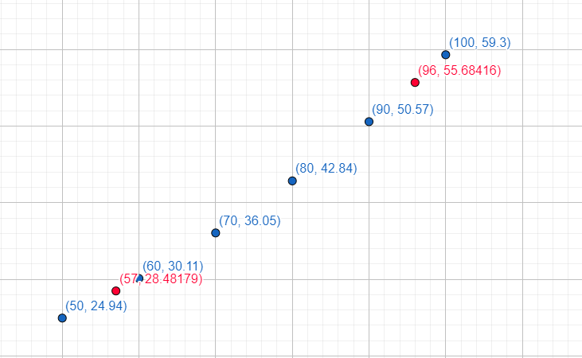

Conclusión: Los valores deducidos con la interpolación de Newton, concuerdan como aproximación de acuerdo a los valores anteriores, para el primer caso se utilizo Newton progresivo, ya que era más adecuado y se itero desde los valores principales, en el otro caso se utilizo Newton regresivo y desde los valores finales.

